記入要領
セルをクリックすると
この▼が出ますので、
さらに▼をクリックして
下さい。図のようにリ
ストが表示されます。
記入方法

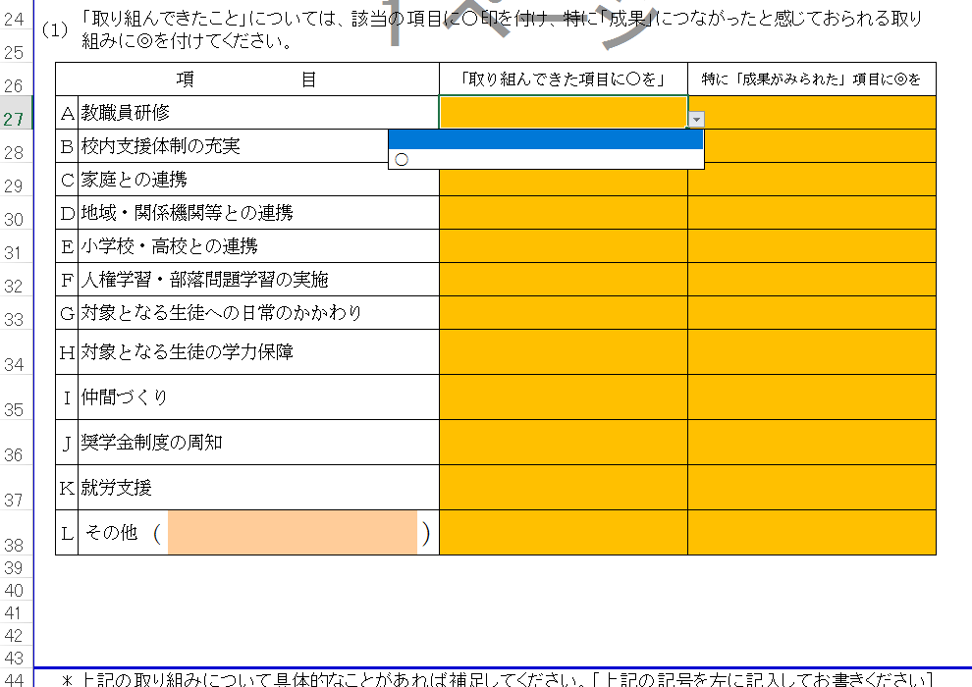
1 |  | のセルにはドロップダウンリストが設定されています。
 | 下図のように「○」を選択するようになっていますので、
 | 該当する項目に「○」をつけてください。

2 |  | のセルは自由記述となっています。

